Sesión 3_ServiciosEntidad
Caracterización de Servicios Institucionales
Servicios |  |  |  | Canales
ID | Nombre del Servicio | Descripción del servicio | Áreas que participan | Canal 1 | Canal 2 | Canal 3 | Canal 4
1 | Acompañamiento jurídico y/o elaboración de acciones jurídicas prioritarias | Elaborar documentos jurídicos (derechos de petición, tutelas, recursos de reposición, desacatos, entre otros) requeridos para la garantía de derechos vulnerados | Oficina Alta Consejería de Paz, Víctimas y Reconciliación | Presencial Centro de Encuentro para la Paz y la Integración Local de Víctimas del Conflicto Armado Interno - Super CADE Engativá | Telefónico Línea 195
2 | Información general y orientación de trámites y servicios a la ciudadanía en los canales de atención de la Red CADE | Brindar información general y orientación a la ciudadanía en relación con los Trámites y Servicios disponibles en los canales de atención de la Red CADE: presencial (SuperCADE Móvil, SuperCADE y CADE), telefónico (Línea 195) y virtual (SuperCADE Virtual, chat, chatbot y videollamada). | Dirección Distrital del Sistema de Servicio a la Ciudadanía | Presencial SuperCADE; CADE; SuperCADE Móvil; RedCADE | Telefónico Línea 195 | Virtual SuperCADE Virtual; chat; chatbot; videollamada
3 | Cualificación en servicio a la ciudadanía a servidores públicos y otros | Entrenamiento en las habilidades, en las actitudes, en los conocimientos y en las destrezas, desde la cultura del servicio a través de la apropiación de la Política Pública de Servicio a la Ciudadanía (Decreto 197 de 2014); así mismo se generan procesos de enseñanza -aprendizaje del Manual de Servicio a la Ciudadanía y Protocolos de Atención a la Ciudadanía, las cuales son herramientas fundamentales para desarrollar las buenas prácticas del servicio. | Dirección Distrital del Sistema de Servicio a la Ciudadanía | Presencial Secretaría General Alcaldía Mayor de Bogotá | Correo electrónico soportepeticiones@alcaldiabogota.gov.co | Telefónico PBX 6013813000 Ext. 1305
4 | Sensibilización a comerciantes en temas de IVC | Actividad de carácter preventivo y pedagógico en la cual se imparte información y orientación a la ciudadanía sobre la normatividad vigente aplicable en Inspección, Vigilancia y Control para el adecuado desarrollo de una actividad económica en el Distrito Capital | Subdirección de Seguimiento a la Gestión de Inspección, Vigilancia y Control | Presencial Secretaría General Alcaldía Mayor de Bogotá | Correo electrónico SSGIVC@alcaldiabogota.gov.co | Telefónico PBX 6013813000 Ext. 1372
5 | Cualificación a servidores con funciones de IVC | Actividad en la cual se imparte información, orientación normativa, identificación de competencias y demás temáticas relacionadas con Inspección, Vigilancia y Control a los servidores con funciones de IVC en el Distrito Capital, con el fin de mejorar el ejercicio de las competencias y habilidades de éstos en el desarrollo de sus funciones | Subdirección de Seguimiento a la Gestión de Inspección, Vigilancia y Control | Presencial Secretaría General Alcaldía Mayor de Bogotá | Correo electrónico SSGIVC@alcaldiabogota.gov.co | Telefónico PBX 6013813000 Ext. 1372
6 | Asesoría e información técnica y funcional del sistema distrital para la gestión de peticiones ciudadanas | Asesoría y apoyo a todas las entidades distritales, respecto al uso y manejo del Sistema Distrital para la Gestión de Peticiones Ciudadanas, a través de acompañamiento técnico, capacitaciones y de solución de inquietudes reportadas por los servidores | Dirección Distrital de Calidad del Servicio | Presencial Secretaría General Alcaldía Mayor de Bogotá | Correo electrónico soportepeticiones@alcaldiabogota.gov.co | Telefónico PBX 6013813000 Ext. 1305
7 | Consulta del patrimonio documental de Bogotá | Consulta de las fuentes documentales, instrucción sobre el manejo de las bases de datos y consulta en sala del material que constituye el patrimonio documental de la ciudad. | Dirección Distrital de Archivo de Bogotá | Presencial Dirección Distrital de Archivo de Bogotá | Correo electrónico contactoarchivodebogota@alcaldiabogota.gov.co | Telefónico PBX 6013813000 Ext. 4152 | Portal web http://archivobogota.secretariageneral.gov.co
8 | Instrumento técnico en gestión documental y archivos | Instrumentos técnicos en gestión documental y archivos tales como guías, manuales, protocolos, instructivos circulares, entre otros | Dirección Distrital de Archivo de Bogotá | Presencial Dirección Distrital de Archivo de Bogotá | Correo electrónico contactoarchivodebogota@alcaldiabogota.gov.co | Telefónico PBX 6013813000 Ext. 4100, 4113 | Portal web http://archivobogota.secretariageneral.gov.co
9 | Asistencia técnica en Gestión Documental y Archivos | Asistencia técnica en temas de gestión documental y archivos a través de las modalidades de mesas de trabajo, visitas técnicas, realización de conceptos, informes técnicos y jornadas de socialización. | Dirección Distrital de Archivo de Bogotá | Presencial Dirección Distrital de Archivo de Bogotá | Correo electrónico asistecnica-archivobogota@alcaldiabogota.gov.co | Telefónico PBX 6013813000 Ext. 4100, 4113 | Portal web http://archivobogota.secretariageneral.gov.co
10 | Visitas guiadas Archivo de Bogotá | Las visitas guiadas se realizan mediante recorridos por las instalaciones del edificio del Archivo de Bogotá permitiendo a los visitantes conocer la riqueza arquitectónica del edificio y los procesos técnicos aplicados a los documentos, con el fin de concientizarlos sobre la importancia que tiene el acervo documental que custodia el Archivo de Bogotá y así generar apropiación por nuestro patrimonio documental. | Dirección Distrital de Archivo de Bogotá | Presencial Dirección Distrital de Archivo de Bogotá | Correo electrónico contactoarchivodebogota@alcaldiabogota.gov.co | Telefónico PBX 6013813000 Ext. 4100, 4113 | Portal web http://archivobogota.secretariageneral.gov.co
11 | Apoyo psicosocial a la población víctima del conflicto armado residente en Bogotá | Brindar atención psicosocial a través del apoyo y soporte emocional, para acompañar la vulnerabilidad acentuada que se genera por el desplazamiento forzado y otros hechos victimizantes. Esto a través de espacios de diálogo, intercambio de saberes y reconocimiento del sentir, para movilizar recursos propios, familiares y colectivos, al igual que toma de decisiones sobre sus proyectos o planes de vida | Oficina Alta Consejería de Paz, Víctimas y Reconciliación | Presencial Centro de Encuentro para la Paz y la Integración Local de Víctimas del Conflicto Armado Interno | Telefónico Línea 195
12 | Ingreso a la ruta de inclusión socio-productiva y orientación ocupacional a las víctimas del conflicto armado residentes en Bogotá | Ingreso a la ruta de inclusión productiva, mediante la aplicación de una caracterización socio-productiva y orientación ocupacional para establecer su enrutamiento hacia formación, empleabilidad o emprendimiento. | Oficina Alta Consejería de Paz, Víctimas y Reconciliación | Presencial Centro de Encuentro para la Paz y la Integración Local de Víctimas del Conflicto Armado Interno | Telefónico Línea 195
13 | Otorgamiento de la ayuda humanitaria inmediata | La entrega de Ayuda Humanitaria Inmediata, se realiza a todas aquellas personas que llegan o residen en la ciudad de Bogotá y que manifiestan haber sido desplazadas y encontrarse en situación de vulnerabilidad acentuada. Para garantizar la subsistencia mínima el tipo de medidas a entregar en la ayuda humanitaria inmediata son las de Alimentación, Alojamiento Transitorio en las modalidades de Arriendo y Albergue, Transporte de Emergencia y Kits Habitacionales; la periodicidad en la entrega de las medidas es mensual, y se encuentra sujeta a la evaluación de la situación de vulnerabilidad, salvo en caso de sustitución de medida de alojamiento temporal, modalidad albergue, por modalidad arriendo | Oficina Alta Consejería de Paz, Víctimas y Reconciliación | Presencial Centro de Encuentro para la Paz y la Integración Local de Víctimas del Conflicto Armado Interno - línea 195 - SuperCADE: Engativá, La gaitana, Lucero, Américas y Social | Telefónico Línea 195
14 | Programas de formación virtual para servidores públicos del Distrito Capital | Desarrollar programas de formación dirigidos a los servidores del Distrito Capital en temáticas relacionadas con la Gestión Pública y el Fortalecimiento Institucional, implementando la metodología e-learning que ofrece la Secretaría General de la Alcaldía Mayor de Bogotá, a través de la Dirección Distrital de Desarrollo Institucional. | Dirección Distrital de Desarrollo Institucional | Portal web https://gestionacademica.bogota.gov.co/ga | Correo electrónico soy10.aprende@alcaldiabogota.gov.co | Telefónico PBX 6013813000 Ext. 2400, 2411, 2415, 2438
15 | Estrategias para el desarrollo institucional | Estrategias para el fortalecimiento de la Administración y la Gestión Pública Distrital | Dirección Distrital de Desarrollo Institucional | Correo electrónico soy10.aprende@alcaldiabogota.gov.co | Telefónico PBX 6013813000 Ext. 2400, 2409, 2410, 2412
16 | Impresión de artes gráficas para las Entidades del Distrito Capital | Solicitar el servicio de elaboración y producción de trabajos de artes gráficas que requieren las entidades, organismos y órganos de control del Distrito Capital. | Subdirección de Imprenta Distrital | Correo electrónico imprentadistrital@alcaldiabogota.gov.co | Portal web http://secretariageneral.gov.co/imprenta-distrital | Telefónico PBX 6013813000 Ext. 5010
17 | Publicación de actos administrativos en el Registro Distrital | Publicar los actos o documentos administrativos emitidos por las entidades, organismos y órganos de control de Bogotá, D.C., en el Registro Distrital (Gaceta Distrital). | Subdirección de Imprenta Distrital | Correo electrónico registrodistrital@alcaldiabogota.gov.co | Portal web https://registrodistrital.secretariageneral.gov.co | Telefónico PBX 6013813000 Ext. 5010
18 | Consulta del Registro Distrital | Consulta gratuita de los actos o documentos administrativos expedidos por las Entidades, Organismos y Órganos de control del Distrito Capital, publicados en el Registro. | Subdirección de Imprenta Distrital | Portal web https://registrodistrital.secretariageneral.gov.co
19 | Asesoría y/o asistencia técnica en materia de cooperación, relacionamiento, diplomacia de ciudad y posicionamiento internacional | Orientación y acompañamiento técnico, metodológico y logístico en la formulación de acciones, proyectos y actividades de cooperación, relacionamiento, diplomacia de ciudad y posicionamiento internacional. | Dirección Distrital de Relaciones Internacionales | Presencial Secretaría General Alcaldía Mayor de Bogotá | Correo electrónico ddri@alcaldiabogota.gov.co | Portal web internacional.secretariageneral.gov.co | Telefónico PBX 6013813000 Ext. 1901
20 | Asesoría técnica a Entidades Distritales | Obtener asesoría y orientación en las políticas y estrategias del gobierno digital o Gobierno en línea con el fin de apropiarlas y ejecutarlas. | Oficina Alta Consejería Distrital de Tecnologías de la Información y las Comunicaciones TIC | Presencial Oficina Alta Consejería Distrital de Tecnologías de la Información y las Comunicaciones TIC | Correo electrónico altaconsejeriadetic@alcaldiabogota.gov.co | Portal web http://ticbogota.gov.co | Telefónico PBX 6013813000 Ext. 3050, 3051
21 | Proyectos | Los proyectos buscan ampliar las oportunidades y desarrollar capacidades de la ciudadanía y entidades Distritales mediante la formulación, aprobación y seguimiento de proyectos en materia de Tecnologías de la Información y las Comunicaciones | Oficina Alta Consejería Distrital de Tecnologías de la Información y las Comunicaciones TIC | Presencial Oficina Alta Consejería Distrital de Tecnologías de la Información y las Comunicaciones TIC | Correo electrónico altaconsejeriadetic@alcaldiabogota.gov.co | Portal web http://ticbogota.gov.co | Telefónico PBX 6013813000 Ext. 3050, 3051

 | Relación de Sedes y Puntos de Atención

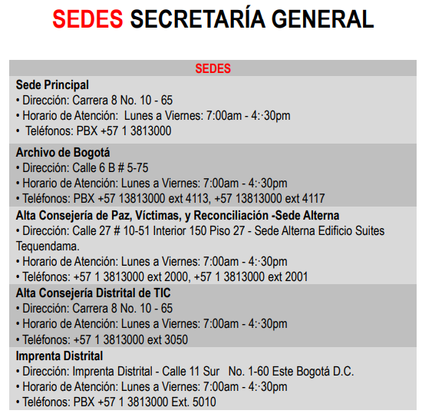
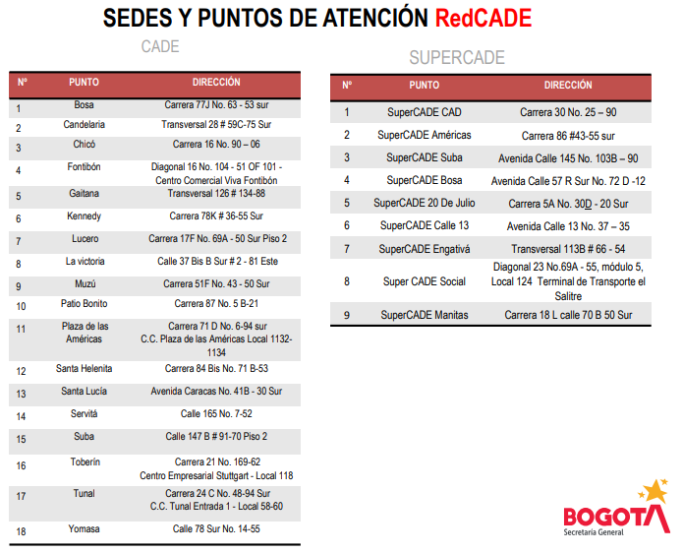
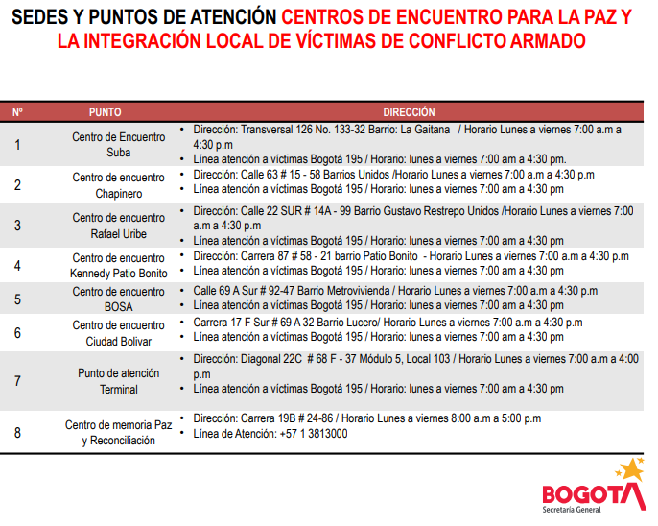

 | Fuente: | https://secretariageneral.gov.co/transparencia/planeacion/portafolio-productos-y-servicios-secretaria-general-1

Sesión 4_ModeloOperativo
Modelo Operativo
Capacidades |  |  |  | Modelo Operativo
Capacidades |  | Subcapacidades |  | Proceso o Procedimiento |  | Recursos |  | Roles
ID | Nombre | ID | Nombre | ID | Nombre | ID | Nombre | ID | Nombre
C01 | Gestionar la misión de la Entidad | 1 | Gestionar los lineamientos de la Política Pública Distrital de Servicio a la Ciudadanía | 1 | Gestión del Sistema Distrital de Servicio a la Ciudadanía | 1 | Humanos: Servidores públicos del proceso Gestión del Sistema Distrital de Servicio a la Ciudadanía | 1 | Servidores públicos y contratistas Subsecretaria de Servicio a la ciudadanía
 |  |  |  |  |  | 2 | Financieros: Proyectos de inversión y funcionamiento | 2 | Servidores públicos y contratistas Dirección Distrtial de Calidad del Servicio
 |  |  |  |  |  | 3 | Tecnologías de Información y Comunicaciones: SAT, Sistema Distrital para la Gestión de peticiones ciudadanas, Guía de trámites y servicios, entre otros. | 3 | Servidores públicos y contratistas Dirección del Sistema Distrital del Servicio a la Ciudadanía
 |  |  |  |  |  | 4 | Infraestructura: Sedes de operación de la Subsecretaria de Servicio al Ciudadano. | 4 | Servidores públicos y contratistas Subdirección de Seguimiento a la Gestión de Inspección Vigilancia y Control
 |  | 2 | Gestionar la planeación, implementación y seguimiento a la Política Pública Distrital en materia de asistencia, atención y reparación integral a las víctimas de conflicto armado interno residentes en Bogotá | 2 | Asistencia, atención y reparación integral a las víctimas del conflicto armado e implementación de acciones de memoria, paz y reconciliación en Bogotá | 1 | Humanos: Servidores de planta temporal y/o contratistas | 1 | Servidores públicos y contratistas Oficina Alta Consejería de Paz, Víctimas y Reconciliación
 |  |  |  |  |  | 2 | Financieros: Proyectos de inversión y funcionamiento
 |  |  |  |  |  | 3 | Tecnologías de Información y Comunicaciones: Equipos de cómputo, impresoras, software sistema de Información de Víctimas, ofimática y acceso a intranet e internet
 |  |  |  |  |  | 4 | Infraestructura: Sedes de operación de la Alta Consejería de Paz, Víctimas y Reconciliación
 |  | 3 | Fortalecer la administración y gestión pública distrital a través de políticas, lineamientos, estrategias, cursos o diplomados, estudios e investigaciones orientadas a la modernización y mejora institucional | 3 | Fortalecimiento de la Administración y la Gestión Pública Distrital | 1 | Humanos: Personal de planta y contratistas | 1 | Servidores públicos y contratistas Dirección Distrital de Desarrollo Institucional
 |  |  |  |  |  | 2 | Financieros: Recursos de funcionamiento y de proyecto de inversión | 2 | Servidores públicos y contratistas Subdirección técnica de Desarrollo Institucional
 |  |  |  |  |  | 3 | Tecnologías de Información y Comunicaciones: Plataforma moodle - Learning Management System (LMS)
 |  |  |  |  |  | 4 | Infraestructura: Sede de operación de la Secretaría. Puestos y elementos de trabajo
 |  | 4 | Articular y coordinar el relacionamiento, oferta y demanda de cooperación, así como el posicionamiento internacional del Distrito | 4 | Internacionalización de Bogotá | 1 | Humanos: Personal de planta, contratistas y pasantes | 1 | Servidores públicos y contratistas Dirección Distrital de Relaciones Internacionales
 |  |  |  |  |  | 2 | Financieros: Recursos presupuesto de inversión, funcionamiento y apoyo de entidades distritales
 |  |  |  |  |  | 3 | Tecnologías de Información y Comunicaciones: Equipos de cómputo, impresora, telefóno, internet, intranet, micrositio Dirección Distrital de Relaciones Internacionales, Software ofimático, herramientas colaborativas, correo electrónico, bases de datos y redes sociales.
 |  |  |  |  |  | 4 | Infraestructura:Estaciones de trabajo, salas de reuniones e instalaciones de la Entidad
 |  | 5 | Elaborar los impresos de los trabajos de artes gráficas requeridos por las entidades, organismos y órganos de control del Distrito Capital | 5 | Elaboración de impresos y registro Distrital | 1 | Humanos: Personal de libre nombramiento y remoción, de carrera administrativa, provisional y contratistas | 1 | Servidores públicos y contratistas Subdirección de Imprenta Distrital
 |  |  |  |  |  | 2 | Financieros: Recursos de funcionamiento y de proyecto de inversión
 |  |  |  |  |  | 3 | Tecnologías de Información y Comunicaciones: Maquinaria y equipo para elaboración de trabajos de artes gráficas. Software y hardware para diseño y actividades administrativas.
 |  |  |  |  |  | 4 | Infraestructura: Planta de producción, áreas de pre-prensa, áreas administrativas
 |  | 6 | Gestionar la función archivística y del patrimonio documental del Distrito Capital | 6 | Gestión de la Función Archivística y del Patrimonio Documental del Distrito Capital | 1 | Humanos: Recursos establecido para el cumplimiento de los objetivos | 1 | Servidores públicos y contratistas Dirección Distrital de Archivo de Bogotá
 |  |  |  |  |  | 2 | Financieros: Recursos establecidos en el presupuesto | 2 | Servidores públicos y contratistas Subdirección del Sistema Distrital de Archivos
 |  |  |  |  |  | 3 | Tecnologías de Información y Comunicaciones: Hardware y software requerido e instalado | 3 | Servidores públicos y contratistas Subdirección Técnica de Gestión del patrimonio Documental del Distrito
 |  |  |  |  |  | 4 | Infraestructura: Sede de Operación
 |  | 7 | Asesorar técnicamente y formular proyectos en materia TIC, para la ejecución del Plan Distrital de Desarrollo, políticas, directrices y lineamientos TIC | 7 | Asesoría Técnica y Proyectos en Materia TIC | 1 | Humanos: Se requiere de personal capacitado para la asesoría, formulación y articulación de las políticas, directrices y lineamientos en materia TIC que se establezcan en la Oficina Alta Consejería Distrital de TIC | 1 | Servidores Públicos y contratistas Oficina Alta Consejería Distrital de Tecnologías de la Información y las Comunicaciones - TIC-
 |  |  |  |  |  | 2 | Financieros: Recursos provenientes del Proyecto de Inversión, necesarios para el sostenimiento del personal de planta, honorarios y financiación de los diferentes proyectos
 |  |  |  |  |  | 3 | Tecnologías de Información y Comunicaciones: Hardware, software, redes y comunicaciones
 |  |  |  |  |  | 4 | Infraestructura: Se requieren medios electrónicos, digitales, telefónicos, logísticos, de ofimática y de oficina. Sala de juntas
C02 | Gestionar la Estrategia de la Entidad | 1 | Orientar estratégicamente a la Secretaria General en la planeación, ejecución, seguimiento y monitoreo de planes, programas, proyectos, procesos y políticas. | 8 | Direccionamiento Estratégico | 1 | Humanos: Comité Institucional de Gestión y Desempeño Secretaría General. Líderes de proceso o jefes de dependencia, gerentes de proyecto, jefe de la Oficina Asesora de Planeación, técnicos y profesionales de la Oficina Asesora de Planeación, equipos de gestores por dependencia. | 1 | Servidores públicos y contratistas Oficina Asesora de Planeación
 |  |  |  |  |  | 2 | Financieros: Recursos establecidos en el presupuesto | 2 | Comité Institucional de Gestión y Desempeño
 |  |  |  |  |  | 3 | Tecnologías de Información y Comunicaciones: Aplicativo Sistema Integrado de Gestión Contractual, Sistema de Gestión Documental SIGA, CHIE, Hardwarey Software, Paquete y herramientas ofimáticas, Drive, e-mail | 3 | Líderes de proceso
 |  |  |  |  |  | 4 | Infraestructura: Sede de operación de la Secretaría | 4 | Gerentes de Proyectos
 |  | 2 | Gestionar el capital humano de la Entidad | 9 | Gestión Estratégica de Talento Humano | 1 | Humanos: Planta global, plantas temporales, planta transitoria | 1 | Servidores públicos y contratistas Dirección de Talento Humano
 |  |  |  |  |  | 2 | Financieros: Presupuesto de funcionamiento
 |  |  |  |  |  | 3 | Tecnologías de Información y Comunicaciones: Hardware, software: Internet, Intranet, SIGA, PERNO, OPEC, SIFI, SIAC
 |  |  |  |  |  | 4 | Infraestructura: Puestos y elementos de trabajo
 |  | 3 | Gestionar la comunicación pública | 10 | Comunicación pública | 1 | Humanos: Jefe Oficina Consejería de comunicaciones, personal de carrera administrativa, provisional y contratistas (Manual de funciones) | 1 | Servidores públicos y contratistas Oficina Consejería de comunicaciones
 |  |  |  |  |  | 2 | Financieros: Presupuesto Distrital | 2 | Mesa técnica de apoyo en transparencia, participación ciudadana y Gobierno Digital
 |  |  |  |  |  | 3 | Tecnologías de Información y Comunicaciones: Equipos de Oficina, Hardware, Software (Office y Aplicaciones Especializadas)
 |  |  |  |  |  | 4 | Infraestructura:Oficinas y espacios físicos con temperatura ambiente e iluminación adecuada
 |  |  |  |  |  | 5 | Otros:Equipos de audio y video
 |  | 4 | Gestionar la Estrategia de la información y las comunicaciones | 11 | Estrategia de Tecnologías de la Información y las Comunicaciones | 1 | Humanos: Personal de planta y contratistas | 1 | Servidores públicos y contratistas Oficina de Tecnologías de la Información y las Tecnologías
 |  |  |  |  |  | 2 | Financieros: Recursos establecidos en el presupuesto
 |  |  |  |  |  | 3 | Tecnologías de Información y Comunicaciones: Hardware y software requerido e instalado
 |  |  |  |  |  | 4 | Infraestructura:Medios electrónicos, digitales, tecnológicos, logísticos de ofimática y de oficina
C03 | Apoyar la misión de la Entidad | 1 | Gestionar las necesidades de carácter legal aplicando la normatividad vigente | 12 | Gestión Jurídica | 1 | Humanos:Servidores públicos y contratistas del proceso de Gestión Jurídica | 1 | Servidores públicos y contratistas Oficina Asesora de Jurídica
 |  |  |  |  |  | 2 | Financieros: Recursos establecidos en el presupuesto
 |  |  |  |  |  | 3 | Tecnologías de Información y Comunicaciones: Hardware y software requerido e instalado
 |  |  |  |  |  | 4 | Infraestructura:Sede de operación de la Oficina Asesora Jurídica
 |  | 2 | Gestionar, administrar y soportar la infraestructura y recursos tecnológicos | 13 | Gestión, Administración y Soporte de infraestructura y Recursos tecnológicos | 1 | Humanos:Personal de planta y contratistas | 1 | Servidores públicos y contratistas Oficina de Tecnologías de la Información y las Tecnologías
 |  |  |  |  |  | 2 | Financieros: Recursos establecidos en el presupuesto
 |  |  |  |  |  | 3 | Tecnologías de Información y Comunicaciones: Hardware y software requerido e instalado
 |  |  |  |  |  | 4 | Infraestructura:Sede de operación de la Secretaría
 |  | 3 | Gestionar los procesos de contratación de bienes y servicios y obras. | 14 | Contratación | 1 | Humanos:Personal de planta y contratistas | 1 | Servidores públicos y contratistas Dirección de contratación
 |  |  |  |  |  | 2 | Financieros: Recursos establecidos en el presupuesto | 2 | Ordenador del gasto
 |  |  |  |  |  | 3 | Tecnologías de Información y Comunicaciones: Hardware y software requerido e instalado | 3 | Supervisores designados
 |  |  |  |  |  | 4 | Infraestructura:Sede de operación de la Secretaría, puestos y elementos de trabajo
 |  | 4 | Gestionar las operaciones financieras con cargo al presupuesto de la Entidad | 15 | Gestión financiera | 1 | Humanos:Personal de planta y contratistas | 1 | Servidores públicos y contratistas Subdirección Financiera
 |  |  |  |  |  | 2 | Financieros: Recursos de presupuesto funcionamiento y de inversión
 |  |  |  |  |  | 3 | Tecnologías de Información y Comunicaciones: Equipos de cómputo, scanner, impresora, fotocopiadora, teléfonos, aplicativo: SIPRES, Sistema de Gestión Contractual, Sistema de Información Hacendario SDH (Bogdata)
 |  |  |  |  |  | 4 | Infraestructura:Puestos y elementos de trabajo
 |  | 5 | Gestionar la documentación interna de la Entidad | 16 | Gestión Documental Interna | 1 | Humanos:Servidores, contratistas y terceros | 1 | Servidores públicos y contratistas Subdirección de Servicios Administrativos
 |  |  |  |  |  | 2 | Financieros: Recursos establecidos en el presupuesto | 2 | Servidores públicos y contratistas Dirección Administrativa y Financiera
 |  |  |  |  |  | 3 | Tecnologías de Información y Comunicaciones: Hardware y software requerido e instalado | 3 | Ordenador del gasto o delegado
 |  |  |  |  |  | 4 | Infraestructura:Sede de operación de la Secretaría
 |  | 6 | Gestionar los servicios administrativos | 17 | Gestión de servicios administrativos | 1 | Humanos:Servidores, contratistas y terceros | 1 | Servidores públicos y contratistas Subdirección de Servicios Administrativos
 |  |  |  |  |  | 2 | Financieros: Recursos establecidos en el presupuesto | 2 | Servidores públicos y contratistas Dirección Administrativa y Financiera
 |  |  |  |  |  | 3 | Tecnologías de Información y Comunicaciones: Hardware y software requerido e instalado
 |  |  |  |  |  | 4 | Infraestructura:Sede de operación de la Secretaría
 |  | 7 | Gestionar los bienes de propiedad de la Secretaría General de la Alcaldía Mayor de Bogotá | 18 | Gestión de recursos físicos | 1 | Humanos:Personal de planta y contratistas | 1 | Servidores públicos y contratistas Subdirección de Servicios Administrativos
 |  |  |  |  |  | 2 | Financieros: Presupuesto de funcionamiento | 2 | Servidores públicos y contratistas Dirección Administrativa y Financiera
 |  |  |  |  |  | 3 | Tecnologías de Información y Comunicaciones: Hardware y software requerido e instalado SAI - SAE
 |  |  |  |  |  | 4 | Infraestructura:Diferentes sedes de la Secretaría General de la Alcaldía Mayor D.C., y sus correspondientes espacios de trabajo
 |  | 8 | Gestionar la seguridad y salud en el trabajo | 19 | Gestión de Seguridad y Salud en el Trabajo | 1 | Humanos: Recursos establecido para el cumplimiento de los objetivos | 1 | Servidores públicos y contratistas Dirección de Talento Humano
 |  |  |  |  |  | 2 | Financieros: Recursos establecidos en el presupuesto
 |  |  |  |  |  | 3 | Tecnologías de Información y Comunicaciones: Hardware y software requerido e instalado
 |  |  |  |  |  | 4 | Infraestructura:Sede de Operación de la Dirección de Talento Humano
C04 | Controlar la Estrategia de la Entidad | 1 | Gestionar la función disciplinaria de acuerdo a la normatividad vigente | 20 | Control Disciplinario | 1 | Humanos: Funcionarios carrera y/o Planta Temporal | 1 | Servidores públicos y contratistas Oficina de Control Interno Disciplinario
 |  |  |  |  |  | 2 | Financieros: Recursos establecidos en el presupuesto
 |  |  |  |  |  | 3 | Tecnologías de Información y Comunicaciones: Hardware y software requerido e instalado
 |  |  |  |  |  | 4 | Infraestructura:Sede de Operación de la Secretaría General
 |  | 2 | Gestionar las actividades de evaluación, aseguramiento, asesoría y fomento de autocontrol | 21 | Evaluación del Sistema de Control Interno | 1 | Humanos: Funcionarios carrera y/o Planta Temporal | 1 | Servidores públicos y contratistas Oficina de Control Interno
 |  |  |  |  |  | 2 | Financieros: Recursos establecidos en el presupuesto | 2 | Líder Equipo Control Interno
 |  |  |  |  |  | 3 | Tecnologías de Información y Comunicaciones: Hardware y software requerido e instalado | 3 | Líder Equipo Auditor de Calidad
 |  |  |  |  |  | 4 | Infraestructura:Sede de Operación de la Secretaría General | 4 | Comité Institucional de coordinación de Control Interno

Modelo de Operación

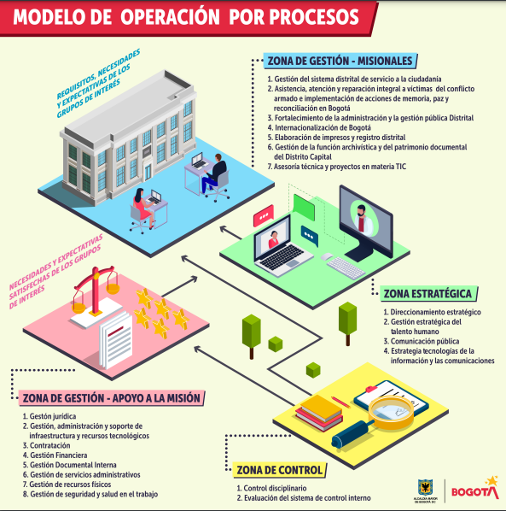

Fuente: | https://secretariageneral.gov.co/sites/default/files/institucional/modelo_de_operacion_por_procesos.pdf
Fuente: | https://secretariageneral.gov.co/transparencia/estructura-organica-talento-humano/procesos-y-procedimientos

